記念Tシャツ
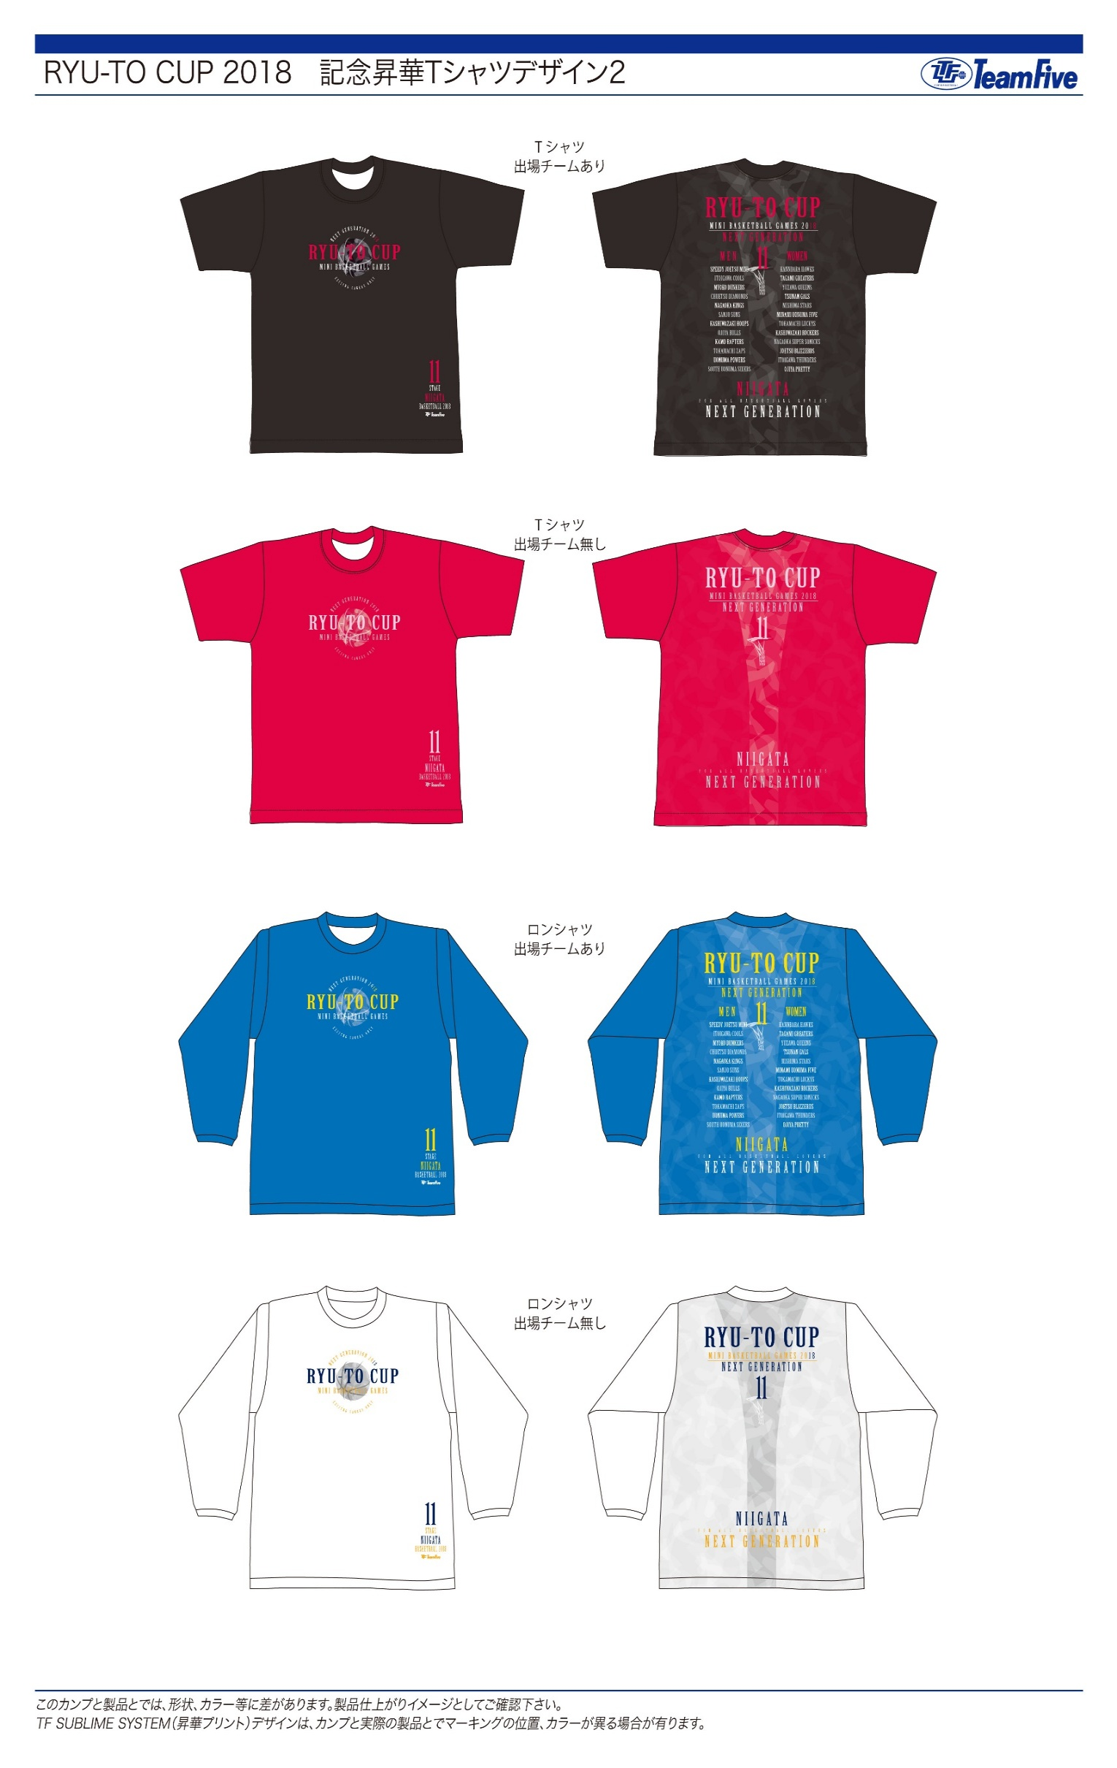
大会記念Tシャツン販売

りゅーとカップも１１回目を迎えることができました。
大会も定着をしてきましたので、大会記念Tシャツを今年度も作成することになりした。
参加各チーム方々に購入して頂ければと思いますので注文用紙サイズと枚数を記入の上申込み
期日までにメールにて返信ください。
各チームで５枚以上購入のご協力お願いします。

大会記念昇華Tシャツ Ｔシャツ￥3,500 ロンＴ \4,000

 | サイズ |  | ブラック | ピンク | ﾛｲﾔﾙﾌﾞﾙｰ | ホワイト | 金 額
 | S |  | 2 |  |  | 2 | 15,000
 | M |  |  |  |  | 1 | 4,000
 | L |  |  |  |  |  | 0
 | XL |  |  |  |  |  | 0
 | XXL |  |  |  |  |  | 0
 | 3XL |  |  |  |  |  | 0
 |  |  | 2 | 0 | 0 | 3 | 19,000

 | 申込み期限：１１月１６日 厳守

 | チーム名 | 栃尾ウィザーズ

 | 合計金額 | 19,000

